Sheet1
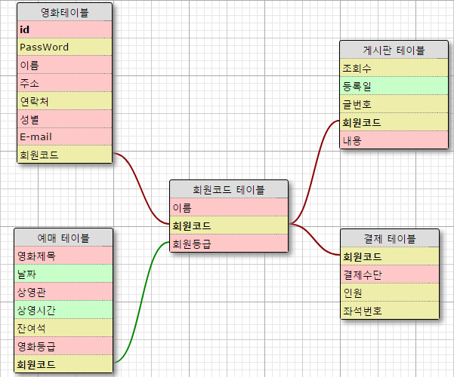
영화테이블 |  | 기본키 : 이름
열1 | 열2 | 열3 | 열4 | 열5 | 열6 | 열7 | 열8 |  |  | 열1 | 열2 | 열3 | 열4 | 열5 | 열6 | 열7
회원정보테이블 |  |  |  |  |  |  |  |  |  | 예매 테이블
ID | PassWord | 이름 | 주소 | 연락처 | 성별 | E-mail | 회원코드 |  |  | 영화제목 | 날짜 | 상영관 | 상영시간 | 잔여석 | 영화등급 | 회원코드
khukang | 1234 | 김이슬 | 부전동 | 010-3847-2972 | 여자 | khukang@naver.com | #1001 |  |  | AAA | 2017-05-24 | 1관(서면점) | 13:00:00 | 219 | 성인 | #1000
suney | 1927 | 강힘찬 | 범일동 | 010-2039-2832 | 남자 | suney@daum.net | #1000 |  |  | BBB | 2017-05-25 | 2관(서면점) | 15:00:00 | 20 | 15세이상 | #1004
gdragon | 2871 | 정대세 | 대현동 | 010-4439-2310 | 남자 | gragon@naver.com | #1004 |  |  | CCC | 2017-05-26 | 3관(서면점) | 18:00:00 | 117 | 12세이상 | #1111
lse98 | 2731 | 정이슬 | 장전동 | 010-1232-2816 | 여자 | lse98@naver.com | #1111 |  |  | DDD | 2017-05-25 | 1관(서면점) | 20:00:00 | 1 | 18세이상 | #1002
mh88 | 3282 | 강민혁 | 문현동 | 010-9873-2812 | 여자 | mh88@naver.com | #1423
we123 | 1043 | 김구 | 우동 | 010-3232-9431 | 남자 | we123@naver.com | #1002

기본키 : 이름
열1 | 열2 | 열3 | 열4 | 열5 | 열6 |  |  |  |  | 열1 | 열2 | 열3 | 열4
게시판 테이블 |  |  |  |  |  |  |  |  |  | 결제 테이블
등록일 | 글번호 | 이름 | 내용 | 제목 | 조회수 |  |  |  |  | 결제수단 | 회원코드 | 인원 | 좌석번호
2017-05-24 | 1 | 강힘찬 | 1.txt | 하이 | 293 |  |  |  |  | 계좌이체 | #1001 | 1 | #23
2017-05-25 | 2 | 김이슬 | 2.txt | 이게뭡니까 | 22 |  |  |  |  | 신용카드 | #1002 | 2 | #24
2017-05-26 | 3 | 김구 | 3.txt | 안녕하세요 | 123 |  |  |  |  | 현금 | #1000 | 3 | #25
2017-05-27 | 4 | 정이슬 | 4.txt | 반갑습니다 | 431 |  |  |  |  | 상품권 | #1004 | 2 | #26
2017-05-28 | 5 | 정대세 | 5.txt | 이쿠. | 234 |  |  |  |  | 폰뱅킹 | #1111 | 1 | #27

기본키 : 회원코드
열2 | 열1 | 열12 |  |  |  |  |  | 열1 | 열2 | 열3 |  |  |  |  | 열1 | 열2
이름 | 회원등급 | 회원코드 |  |  |  |  |  | 인원테이블 |  |  |  |  |  |  | 결제수단테이블
강힘찬 | C | #1000 |  |  |  |  |  | 회원코드 | 인원 | 좌석번호 |  |  |  |  | 회원코드 | 결제수단
김이슬 | A | #1001 |  |  |  |  |  | #1001 | 1 | #23 |  |  |  |  | #1001 | 계좌이체
김구 | B | #1002 |  |  |  |  |  | #1002 | 2 | #24,25 |  |  |  |  | #1002 | 신용카드
정이슬 | E | #1111 |  |  |  |  |  | #1000 | 3 | #30,31,32 |  |  |  |  | #1000 | 현금
정대세 | D | #1004 |  |  |  |  |  | #1004 | 2 | #27,28 |  |  |  |  | #1004 | 상품권
 |  |  |  |  |  |  |  | #1111 | 1 | #40 |  |  |  |  | #1111 | 폰뱅킹

